Sheet1
项目六文案需求表（v0.1）2019/7/25
序号 | 功能系统 | 模块 | 总数量 | 优先级 | 优先完成数量 | 总量进度 | 截止时间 | 文本形式 | 需求大概描述
1 | 征收 | 份例 | 6 | 1 |  |  | 2019.07.29 | NPC说话、旁白描述
 |  | 杂务 | 6 | 1 |  |  | 2019.07.29 | NPC说话、旁白描述
 |  | 智斗 | 6 | 1 |  |  | 2019.07.29 | NPC说话、旁白描述

需求描述：
1 | 份例
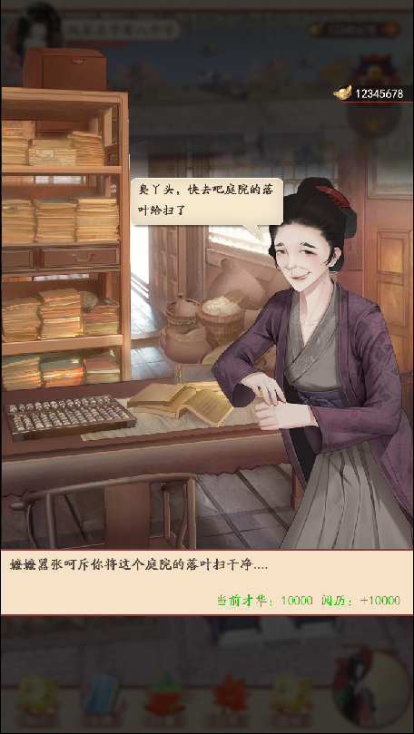
 |  |  |  |  | 1 | 领取份例只需要一个场景：库房
 |  |  |  |  | 2 | 这边的嬷嬷表现出的表情、态度会随着我的身份等级而变化，分别是不屑、正常、谄媚
 |  |  |  |  |  | （分别给6句不同表现的对话和旁白描述，每个表现各准备两句）

 |  |  |  |  | 例 | 旁白： | 我来到库房领取应得月例，不想却因自己身份低微，受到库房嬷嬷的冷嘲热讽。
 |  |  |  |  |  | 嬷嬷： | 哎哟喂，讨债的又来了~

3
2
 |  |  |  |  |  | 态度：不屑
 |  |  |  |  | 1 | 旁白： | 今日是各房发月例的日子，你到库房找嬷嬷说明来意，对方却一脸不屑。
 |  |  |  |  |  | 嬷嬷： | 库房事多，倒把您那份给忘了,改明儿再来吧~

 |  |  |  |  | 2 | 旁白： | 省吃俭用总算挨到了发月例的日子，可库房嬷嬷却无端生事嘲讽你。
 |  |  |  |  |  | 嬷嬷： | 这月的份额上月早用光了，还有脸来讨。

 |  |  |  |  |  | 态度：正常
 |  |  |  |  | 1 | 旁白： | 今日你到库房领月例，嬷嬷磨磨蹭蹭了好半天才给你。
 |  |  |  |  |  | 嬷嬷： | 这是娘子房里的那份，可没少您的。

1
 |  |  |  |  | 2 | 旁白： | 今日你找库房嬷嬷领月例，好在对方如数给了，并未生事。
 |  |  |  |  |  | 嬷嬷： | 这月的月例都点过了，拿着吧。

 |  |  |  |  |  | 态度：谄媚
 |  |  |  |  | 1 | 旁白： | 你按日子到库房领月例，管事嬷嬷远远看见你，便一脸堆笑迎了上来。
 |  |  |  |  |  | 嬷嬷： | 娘子怎亲自过来了！您那份早备着呢。

 |  |  |  |  | 2 | 旁白： | 库房今日发月例，你刚进门，嬷嬷那谄媚的嘴脸便凑了上来，态度和以往大不相同。
 |  |  |  |  |  | 嬷嬷： | 正想给娘子送去呢，若不够娘子尽管吩咐。

4

 | 2 | 获取阅历
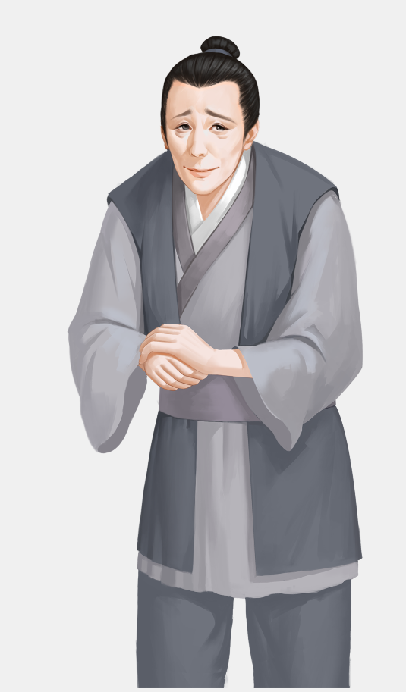

 |  |  |  |  | 1 | 通过在井边打水，庭院扫地，去花园或给盆栽浇水修剪等一些杂物工作，来获取阅历。
 |  |  |  |  | 2 | 同样给出从不屑一顾、到正常再到献媚的三种变化；

 |  |  |  |  |  | 态度：不屑
 |  |  |  |  | 1 | 旁白： | 庭院管事的见你来了，呵斥你将厨房和庭院的水缸都填满。
 |  |  |  |  |  | 管事： | 还愣着做什么，还不快干活!

 |  |  |  |  | 2 | 旁白： | 你在家里身份低微，庭院管事也总呵斥你干些杂活。
 |  |  |  |  |  | 管事： | 将院子扫干净，敢偷懒看我不收拾你。

 |  |  |  |  |  | 态度：正常
 |  |  |  |  | 1 | 旁白： | 你见园子里的盆栽有些杂乱，便主动修剪，正好让管事看见了。
 |  |  |  |  |  | 管事： | 这些杂活让小的做就好了。

 |  |  |  |  | 2 | 旁白： | 今日无事，你到庭院看见下人在打理花草，你主动要求帮忙。
 |  |  |  |  |  | 管事： | 那就麻烦娘子啦。

 |  |  |  |  |  | 态度：谄媚
 |  |  |  |  | 1 | 旁白： | 你见庭院满是落叶，便主动打扫，庭院管事看见了慌忙制止。
 |  |  |  |  |  | 管事： | 哎呦~怎能劳娘子亲自动手，小心脏了您的裙子。

 |  |  |  |  | 2 | 旁白： | 你见庭院里的花开得甚好，便浇点水修剪修剪，打理一番，管事见了忙迎上来。
 |  |  |  |  |  | 管事： | 这些个粗活，娘子应该吩咐下人做的~

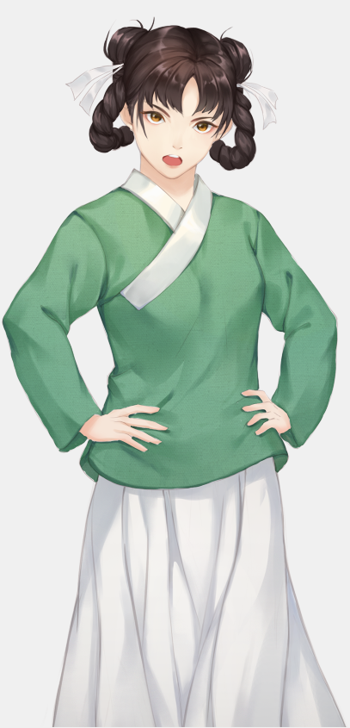
 | 3 |  |  |  | 1 | 通过丫鬟的一些事件来获取声望的文本，同样从刁难，（比如诬陷对方），正常，到阿谀奉承三个方式文本
 |  |  |  |  |  | 三个方式，每个方式各准备两句。

 |  |  |  |  |  | 态度：刁难
 |  |  |  |  | 1 | 旁白： | 丫鬟气势汹汹来你房中翻找长房丢失的镯子，你正欲辩解，却不想对方早已认定，根本不愿听你过多解释。
 |  |  |  |  |  | 丫鬟： | 镯子就是你家婢子弄丢的，我这就告诉夫人。

 |  |  |  |  | 2 | 旁白： | 天气寒凉，这月的炭火却迟迟没送来，你找来库房丫鬟询问，对方却借口推辞。
 |  |  |  |  |  | 丫鬟： | 我们也是听上头吩咐办事，娘子还是自己问嬷嬷吧。

 |  |  |  |  |  | 态度：正常
 |  |  |  |  | 1 | 旁白： | 你为家中事烦恼夜里难眠，便独自坐在园中小亭里，路过的丫鬟看见了，见你衣衫单薄，上前关心道。
 |  |  |  |  |  | 丫鬟： | 夜里寒凉，婢子为娘子去取件衣衫来吧。

 |  |  |  |  | 2 | 旁白： | 你听见假山后有哭声传来，上前询问后得知是小丫鬟母亲病重没钱医治，你见她可怜便出手相助，对方感激涕零，跪谢道。
 |  |  |  |  |  | 丫鬟： | 谢娘子大恩，婢子日后定报答您！

 |  |  |  |  |  | 态度：奉承
 |  |  |  |  | 1 | 旁白： | 早晨，库房的丫鬟来送采买的胭脂，见你在梳妆，趁机对你百般奉承。
 |  |  |  |  |  | 丫鬟： | 娘子这好容貌，府上谁人能及？

 |  |  |  |  | 2 | 旁白： | 今日天气不错，左右无事，你坐在花园里绣花，园子里洒扫的小丫鬟见了忙凑上来奉承道。
 |  |  |  |  |  | 丫鬟： | 娘子真是手巧，这绣工怕是宫中绣娘都不及您呢。

